Starterset SpVgg
Bestellformular Starterset SpVgg
Name:
E-Mail:
Telefonnummer:
Mannschaft:
Initialen: | pro Stück 4,00 € für die Initialen falls gewünscht
Datum:

Bild | Artikel/Artikel-Nr. | Farbe | Größe/Stückzahl |  |  |  |  |  |  | Preis
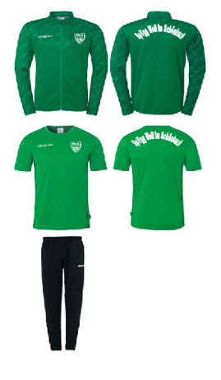 | Poly Jacke Progressive 28 100226947 (inkl. Wappen und Schriftzug) | Grün | Größe | 116 | 128 | 140 | 152 | 164 | - | 29.00 €
 |  |  | Stückzahl |  |  |  |  |  |  | 0.00 €
 |  |  | Größe | S | M | L | XL | XXL | 3XL | 32.00 €
 |  |  | Stückzahl |  |  |  |  |  |  | 0.00 €
 | Poly Shirt Progressive 28 100226747 (inkl. Wappen und Schriftzug) | Grün | Größe | 116 | 128 | 140 | 152 | 164 | - | 20.00 €
 |  |  | Stückzahl |  |  |  |  |  |  | 0.00 €
 |  |  | Größe | S | M | L | XL | XXL | 3XL | 23.00 €
 |  |  | Stückzahl |  |  |  |  |  |  | 0.00 €
 | Team Hose 100522101 | Schwarz | Größe | 116 | 128 | 140 | 152 | 164 | - | 18.00 €
 |  |  | Stückzahl |  |  |  |  |  |  | 0.00 €
 |  |  | Größe | S | M | L | XL | XXL | 3XL | 21.00 €
 |  |  | Stückzahl |  |  |  |  |  |  | 0.00 €
 |  |  |  | Initialen (Menge*4,00 €): |  |  |  |  |  | 0.00 €
 |  |  |  | Gesamtsumme: |  |  |  |  |  | 0.00 €

